商标吊牌订购
JUST JEANS辅料订购单

订购公司 |  |  | 地址
开票公司 |  |  | 送货地址 | 青岛胶州市三里河办事处王家小庄村 金海珍工贸 133 0639 2311宋厂长
JUST JEANS -TOP/DRESS/BOTTOM
图片描述
 |  |  |  | 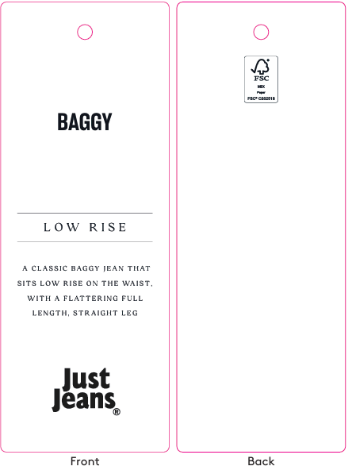 | / | / | 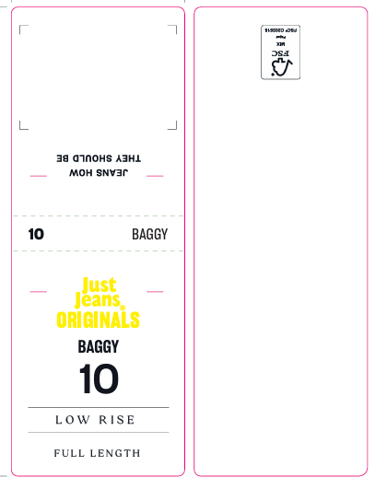 |  |  |  |  |  |  |  |  |  |  |  | 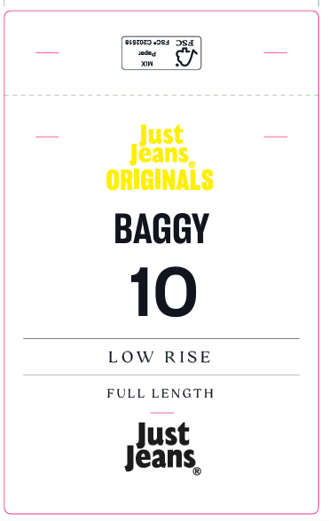
编号 |  |  | JJW-OR-IT-001Origi nals_Innovation Ti cket-STANDARD | JJW-OR-STOriginals _Product Swing Ticket | JJW-ST-001绳子 | JJW-CS-002串绳手工 费2片 | JJW-OR-WTOriginals _Waist Tag |  |  |  |  |  |  |  |  |  |  |  | JJW-OR-PTOriginals _Back Pocket Tag
规格 |  |  | 45mm X 120mm | 45mm X 120mm | 37cm | / | 40mm X 108mm |  |  |  |  |  |  |  |  |  |  |  | 75mm X 120mm
款号 | 颜色 | PO数/件 |  |  |  |  | 6# | 8# | 9# | 10# | 11# | 12# | 14# | 16# | 18# | 20# | 22# | 24# | 6# | 8# | 9# | 10# | 11# | 12# | 14# | 16# | 18# | 20# | 22# | 24#
039402 | WHITE&TIDE | 3490 | 3700 | 3700 | 3700 | 3700 | 220 | 450 | 170 | 600 | 300 | 680 | 770 | 510 |  |  |  |  | 220 | 450 | 170 | 600 | 300 | 680 | 770 | 510

合计

